상품제안서
시그니처 레더앤메탈 볼펜키링세트 | 상품코드: S45221

 |  |  |  |  |  |  | 02-713-8555 | www.synergygift.co.kr
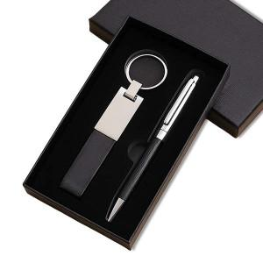

【상세/제작정보】 | <p><span style="font-size: 14pt;">※ 기본 볼펜 바디 + 볼펜 헤드 + 키링 메탈 레이저인쇄</span></p>

【인쇄/포장옵션】 | 레이저 / 포장지포장

【공급단가】 | 수량 | 30~ | 100~ | 300~ | 1,000~ | 5,000~
*VAT별도 | 단가 | 5,200원 | 4,920원 | 4,680원 | 4,560원 | 4,480원

【상품 URL】 | https://www.synergygift.co.kr:443/src/goods_detail.php?gdno=45221

